상품제안서
무소음 굿즈 키캡 키링(1구~4구) | 상품코드: S48163

 |  |  |  |  |  |  | 02-713-8555 | www.synergygift.co.kr
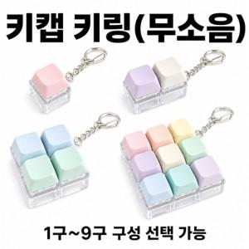

【상세/제작정보】

【인쇄/포장옵션】 | / OPP(비닐)

【공급단가】 | 수량 | 100~ | 300~ | 500~ | 1,000~ | 3,000~
*VAT별도 | 1구 | 1,620원 | 1,520원 | 1,470원 | 1,400원 | 1,350원
 | 2구 | 1,890원 | 1,770원 | 1,720원 | 1,630원 | 1,580원
 | 3구 | 2,160원 | 2,030원 | 1,960원 | 1,870원 | 1,800원
 | 4구 | 2,560원 | 2,410원 | 2,330원 | 2,220원 | 2,140원

【상품 URL】 | https://www.synergygift.co.kr:443/src/goods_detail.php?gdno=48163

